表头整理建议
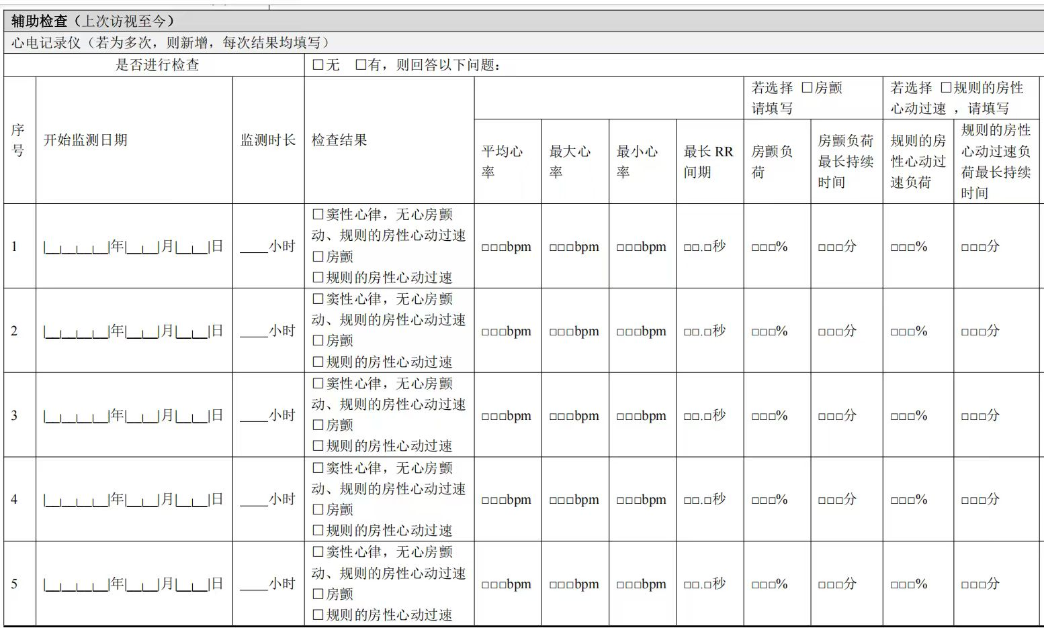
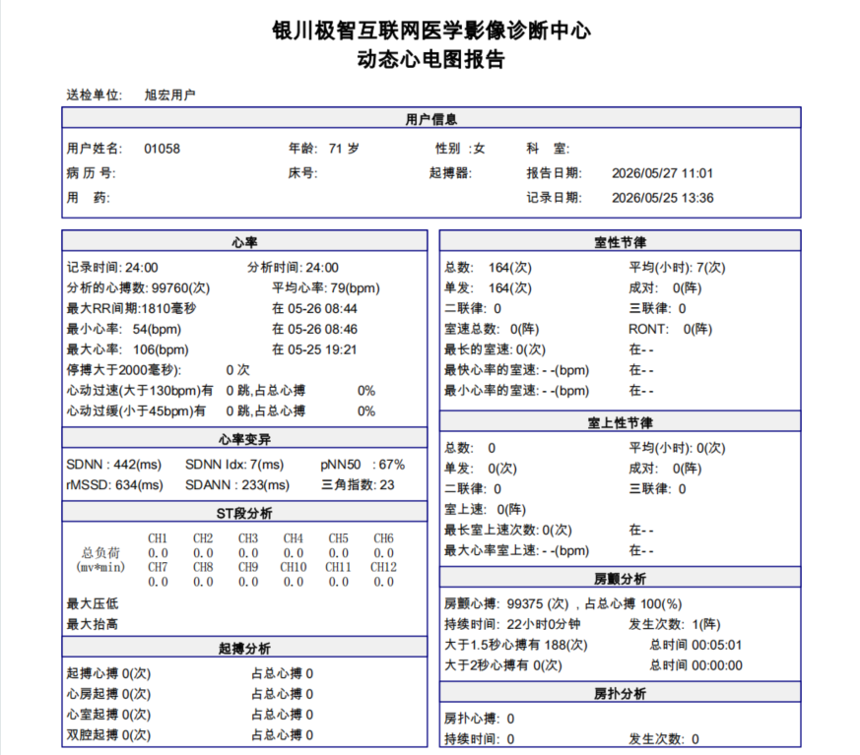
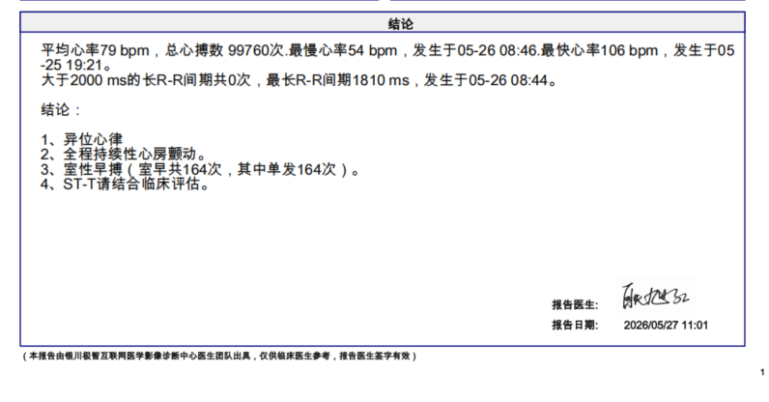
受试者编号 | 开始监测日期 | 监测时长 | 监测时长_单位 | 监测时长（分） | 监测时长（分）_单位 | 分析时长 | 分析时长_单位 | 分析时长（分） | 分析时长（分）_单位 | 检查结果 | 检查结果_选择项 | 平均心率 | 平均心率_单位 | 最大心率 | 最大心率_单位 | 最小心率 | 最小心率_单位 | 最长RR间期 | 最长RR间期_单位 | 房颤负荷 | 房颤负荷_单位 | 房颤负荷最长持续时间（小时） | 房颤负荷最长持续时间（小时）_单位 | 房颤负荷最长持续时间 | 房颤负荷最长持续时间_单位 | 规则的房性心动过速负荷 | 规则的房性心动过速负荷_单位 | 规则的房性心动过速负荷最长持续时间（小时） | 规则的房性心动过速负荷最长持续时间（小时）_单位 | 规则的房性心动过速负荷最长持续时间 | 规则的房性心动过速负荷最长持续时间_单位 | 规则的房性心动过速负荷最长持续时间（秒） | 规则的房性心动过速负荷最长持续时间（秒）_单位
姓名 | 记录日期 | 记录时间--小时部分 | 小时 | 记录时间--分钟部分 | 分 | 分析时间--小时部分 | 小时 | 分析时间--分钟部分 | 分 | 多选项 | 1=窦性心律，无心房颤动、规则的房性心动过速; 2=房颤; 3=规则的房性心动过速 | 平均心率 | bpm | 最快心率 | bpm | 最慢心率 | bpm | 最长R-R间期 | ms | 占总心搏__% | % | 房颤持续时间 | 小时 | / | 分 | 1、≥30s房速占总心搏__% 2、房扑站总心搏__% | % | 房速最长持续时间__S 房扑持续时间 | 小时 | / | 分 | / | 秒
 |  |  |  |  |  |  |  |  |  |  |  |  |  |  |  |  |  |  |  |  |  |  |  |  |  | 说明：包括房速（≥30s）、房扑
 | yyyy-MM-dd | 数值项 | 小时 | 数值项 | 分 | 数值项 | 小时 | 数值项 | 分 | 多选项 | 1=窦性心律，无心房颤动、规则的房性心动过速; 2=房颤; 3=规则的房性心动过速 | 数值项 | bpm | 数值项 | bpm | 数值项 | bpm | 数值项 | ms | 数值项 | % | 数值项 | 小时 | 数值项 | 分 | 数值项 | % | 数值项 | 小时 | 数值项 | 分 | 数值项 | 秒
例：
01058 | 5/25/26 | 24 | 小时 | -- （无数值） 或02 或50 | 分 | 24 | 小时 | -- （无数值） 或02 或50 | 分 |  | 1、窦性心律，无心房颤动、规则的房性心动过速; | 79 | bpm | 106 | bpm | 54 | bpm | 1810 | ms | 100 | % | 24 | 小时 | -- （无数值） 或02 或50 | 分 | / | % | / | 小时 | / | 分 | / | 秒
 |  |  |  |  |  |  |  |  |  | ✔ | 2、房颤;
 |  |  |  |  |  |  |  |  |  |  | 3、规则的房性心动过速

